Descrição de Cargos
DESCRIÇÃO DE CARGO
Cargo: Analista de Negócios |  | Área: Consultoria de Negócios |  | Clientes: Clientes Carteira
MISSÃO
Expandir os negócios da VICERI em seus clientes "carteira", propor soluções tecnológicas que automatizem seus processos e agreguem valor aos seus negócios, através do relacionamento e do profundo conhecimento do cliente e dos mercados onde atua.

PRINCIPAIS RESPONSABILIDADES
DESENVOLVER | Conhecer profundamente o negócio do cliente e da indústria onde atua; Dominar ambientes complexos e com alto nível de integração entre sistemas; Compartilhar a visão e o conhecimento do negócio com os times de desenvolvimento; Estar na vanguarda tecnológica, inserindo vantagem competitiva aos negócios com nossos clientes.

RESULTAR | Cumprir as metas de vendas estabelecidas pela Viceri. Realizar a captação e o desenho macro das oportunidades dentro do contexto do cliente; Garantir a total qualidade e aderência dos serviços e sistemas entregues ao cliente, através da participação efetiva na etapa de definição do projeto, desenvolvimento, demos e certificação do produto final. Obter, documentar e disseminar conhecimentos sobre as operações e o negócio de nossos clientes.

VENDER | Exercer o papel de gestão da conta dos nossos clientes; Expandir nossa atuação dentro dos clientes através de novas ofertas, sempre antecipar-se às suas necessidades e manter vivo o backlog de soluções que agreguem valor ao seu negócio; Realizar trabalho de inteligência de mercado, observando concorrência, novos produtos, possibilidade de expansão, crescimento do mercado atual e futuro, etc; Manter nossa imagem sempre positiva e a comunicação constante e transparente com nossos clientes; Manter atualizado o plano de vendas VICERI através das ferramentas disponibilizadas pela companhia;

COMPETÊNCIAS TÉCNICAS
Conhecimento Avançado:
Processo de vendas e negociação; Mercado de atuação de nossos clientes, processos típicos, vocabulário próprio de cada setor, ecossistema de sistemas aplicativos, produtos/serviços, etc; Vivência em ambientes complexos e com alto nível de integração entre sistemas, conhecimento em estratégias de carga e consolidação de informações. Levantamento de requisitos, modelagem de dados, desenvolvimento e implantação de sistemas; Prototipação de Software; Metodologias ágeis empregadas no desenvolvimento de software (Lean, Scrum, Kanban, XP, etc.);

Conhecimento Intermediário:
Engenharia de software e suas disciplinas (Requisitos de software, Projeto de software, Construção de software, Teste de software, Manutenção de software, Gerência de configuração de software, Gerência de engenharia de software, Processos de Engenharia de Software, Ferramentas e Métodos de Engenharia de Software, Qualidade de software). Linguagem de Consulta Estruturada (SQL) + Extensão Orlacle PL/SQL + Extensão Microsoft T-SQL; Modelagem de Dados (MER) Modelagem de sistemas (UML - Unified Modeling Language); Inglês intermediário: com boa leitura; escrita, audição e fala.

Conhecimento Básico:
TFS - Team Foundation Server/Services Modelagem de processos (BPMN - Business Process Modeling Notation); Desenvolvimento e manutenção de sistemas com conhecimento de linguagens de programação.

COMPETÊNCIAS COMPORTAMENTAIS
1- Pró-atividade 2- Comprometimento com a empresa 3- Orientação para resultados 4- Visão Sistêmica 5- Autodesenvolvimento 6- Liderança |  |  | 7 - Inovação 8- Paixão pelo que faz 9- Capacidade de Execução 10- Foco no cliente 11- Trabalho em equipe 12- Comunicação

FORMAÇÃO OBRIGATÓRIA |  |  | FORMAÇÃO DESEJADA
Graduação completa em TI (Análise de Sistemas, Ciências da Computação, ADS, GTI, etc.) + Vide tabela de certificações. |  |  | Pós-graduação em Gerenciamento de Projetos, Engenharia de Software, MBA em Análise de Negócio ou afins. + Vide tabela de certificações.

EXPERIÊNCIA PROFISSIONAL
Na função de Analista de Negócios: Pleno - 3 a 5 anos Sênior - 5 anos ou mais |  |  | Mínimo de 5 anos na área de TI.
SUPERVISÃO RECEBIDA |  |  | SUPERVISÃO EXERCIDA
Recebe supervisão indireta pelo gerente para condução dos trabalhos sob sua responsabilidade. |  |  | Gerencia a si mesmo.
TRILHA DE CARREIRA
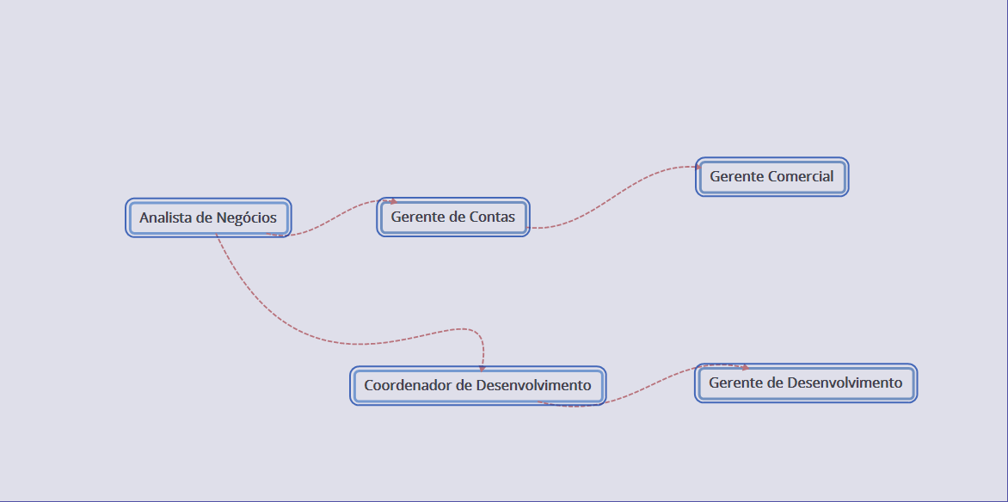

Obs: Este documento é apenas um referencial para as posições do cargo citado

